39 生乳生産量
39 生乳生産量

 | 時点 2024(R6)年（毎年）
 | 単位 ｔ |  |  |  |  |  |  |  | 偏差値 |  | 50.5
順位 |  | 都道府県名 |  | 数 値 |  |  | 順位 | 都道府県名 |  | 数 値

 |  | 0 | 全 国 |  | 7,357,451 | 0.0 | 24 | 0 | 広 島 |  | 51,587
1 |  | 0 | 北海道 |  | 4,233,050 | 0.0 | 25 | 0 | 香 川 |  | 39,122
2 |  | 0 | 栃 木 |  | 350,055 | 0.0 | 26 | 0 | 長 崎 |  | 39,063
3 |  | 0 | 熊 本 |  | 256,782 | 0.0 | 27 | 0 | 埼 玉 |  | 37,202
4 |  | 0 | 群 馬 |  | 204,542 | 0.0 | 28 | 0 | 新 潟 |  | 33,757
5 |  | 0 | 岩 手 |  | 196,964 | 0.0 | 29 | 0 | 岐 阜 |  | 30,258
6 |  | ◎ | 千 葉 |  | 185,151 | 0.0 | 30 | 0 | 愛 媛 |  | 28,194
7 |  | 0 | 茨 城 |  | 181,053 | 0.0 | 31 | 0 | 京 都 |  | 26,283
8 |  | 0 | 愛 知 |  | 132,282 | 0.0 | 32 | 0 | 神奈川 |  | 22,964
9 |  | 0 | 岡 山 |  | 106,744 | 0.0 | 33 | 0 | 徳 島 |  | 21,889
10 |  | 0 | 宮 城 |  | 92,345 | 0.0 | 34 | 0 | 奈 良 |  | 21,351
11 |  | 0 | 静 岡 |  | 89,362 | 0.0 | 35 | 0 | 秋 田 |  | 19,913
12 |  | 0 | 長 野 |  | 84,643 | 0.0 | 36 | 0 | 沖 縄 |  | 18,971
13 |  | 0 | 島 根 |  | 74,507 | 0.0 | 37 | 0 | 山 梨 |  | 18,659
14 |  | 0 | 宮 崎 |  | 74,224 | 0.0 | 38 | 0 | 高 知 |  | 17,622
15 |  | 0 | 兵 庫 |  | 73,407 | 0.0 | 39 | 0 | 滋 賀 |  | 16,939
16 |  | 0 | 青 森 |  | 67,179 | 0.0 | 40 | 0 | 山 口 |  | 15,906
17 |  | 0 | 大 分 |  | 66,521 | 0.0 | 41 | 0 | 石 川 |  | 15,100
18 |  | 0 | 鹿児島 |  | 65,984 | 0.0 | 42 | 0 | 富 山 |  | 12,541
19 |  | 0 | 山 形 |  | 61,127 | 0.0 | 43 | 0 | 佐 賀 |  | 11,553
20 |  | 0 | 鳥 取 |  | 60,420 | 0.0 | 44 | 0 | 大 阪 |  | 7,987
21 |  | 0 | 福 島 |  | 60,159 | 0.0 | 45 | 0 | 東 京 |  | 7,878
22 |  | 0 | 福 岡 |  | 59,152 | 0.0 | 46 | 0 | 福 井 |  | 5,065
23 |  | 0 | 三 重 |  | 57,821 | 0.0 | 47 | 0 | 和歌山 |  | 4,173

生乳生産量
北海道 | 4233050
青 森 | 67179
岩 手 | 196964
宮 城 | 92345
秋 田 | 19913
山 形 | 61127
福 島 | 60159
茨 城 | 181053
栃 木 | 350055
群 馬 | 204542
埼 玉 | 37202
千 葉 | 185151
東 京 | 7878
神奈川 | 22964
新 潟 | 33757
富 山 | 12541
石 川 | 15100
福 井 | 5065
山 梨 | 18659
長 野 | 84643
岐 阜 | 30258
静 岡 | 89362
愛 知 | 132282
三 重 | 57821
滋 賀 | 16939
京 都 | 26283
大 阪 | 7987
兵 庫 | 73407
奈 良 | 21351
和歌山 | 4173
鳥 取 | 60420
島 根 | 74507
岡 山 | 106744
広 島 | 51587
山 口 | 15906
徳 島 | 21889
香 川 | 39122
愛 媛 | 28194
高 知 | 17622
福 岡 | 59152
佐 賀 | 11553
長 崎 | 39063
熊 本 | 256782
大 分 | 66521
宮 崎 | 74224
鹿児島 | 65984
沖 縄 | 18971
(ｔ)

北海道は4,233,050t

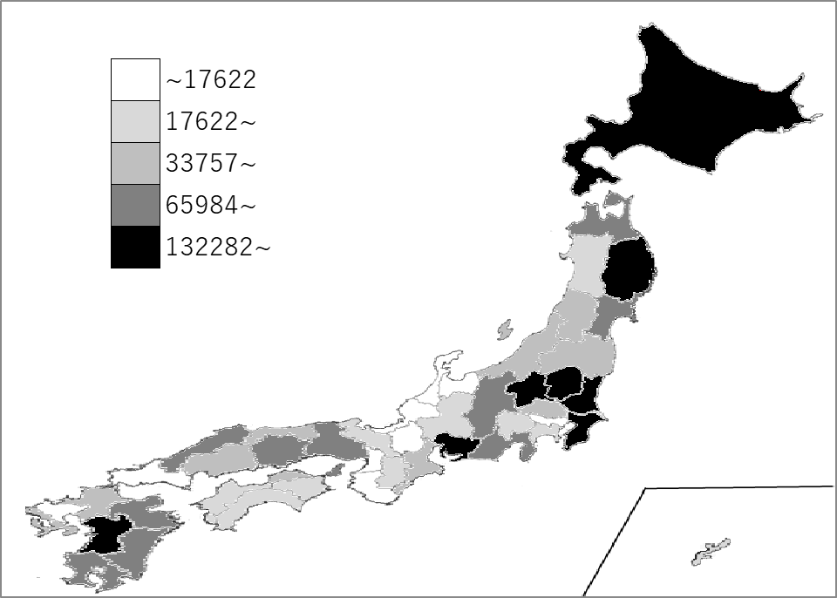
千葉県の推移
令和2年 | 189753 | 6
令和3年 | 193486 | 6
令和4年 | 192368 | 6
令和5年 | 185038 | 6
令和6年 | 185151 | 6

《備 考》 ・資料出所 農林水産省「牛乳乳製品統計調査」

